Fig. 1
1. Dépenses d’ES&VE et de R&T des collectivités territoriales au cours de la période 2018 -2021

(en M€) | 2018 (d) | 2019 (d) | 2020 (sd) | 2021 (p)
Dépenses d'ES&VE | 629 | 673 | 547 | 706
Dépenses de R&T | 804 | 842 | 659 | 810

1. Dépenses d’ES&VE et de R&T des collectivités territoriales au cours de la période 2018 -2021

Données : (d) : définitives, (sd) : semi-définitives, (p) : prévisionnelles.
Source : MESRI-SIES, enquête annuelle sur le financement de la recherche (R&T) et de l'enseignement supérieur (ES&VE) par les collectivités territoriales 2021.
Champ : France entière ; conseils régionaux, départementaux et assimilés, EPCI à financement propre d'une population totale de plus de 50 000 habitants, communes de plus de 30 000 habitants. D’autres collectivités ciblées sur les thématiques R&T et ES&VE par les partenaires du SIES sont également interrogées.

Fig. 2
2. Financement annuel moyen de la R&T par habitant

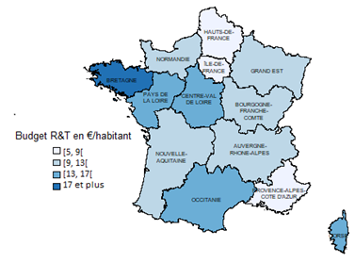
 | Moyenne du budget R&T en € par habitant
AUVERGNE-RHONE-ALPES | 13
BOURGOGNE-FRANCHE-COMTE | 12
BRETAGNE | 19
CENTRE-VAL DE LOIRE | 17
CORSE | 13
GRAND EST | 12
HAUTS-DE-FRANCE | 8
ILE-DE-FRANCE | 9
NORMANDIE | 11
NOUVELLE-AQUITAINE | 12
OCCITANIE | 13
PAYS DE LA LOIRE | 16
PROVENCE-ALPES-COTE D'AZUR | 7

Données moyennes sur 2018-2021.
Sources : MESRI-SIES, enquête annuelle sur le financement de la recherche (R&T) et de l'enseignement supérieur (ES&VE) par les collectivités territoriales 2021 ; Insee, estimation de population - Années 2018 à 2021 – au 1er janvier 2022
Champ : France métropolitaine ; conseils régionaux, départementaux et assimilés, EPCI à financement propre d'une population totale de plus de 50 000 habitants, communes de plus de 30 000 habitants. D’autres collectivités ciblées sur les thématiques R&T et ES&VE par les partenaires du SIES sont également interrogées.

Fig. 3
3. Financement annuel moyen de l’ES&VE par étudiant

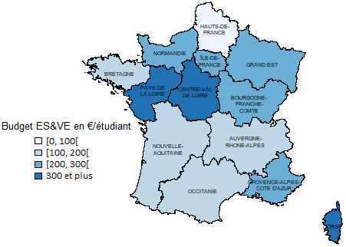
 | Moyenne du budget ES&VE en € par étudiant inscrit
AUVERGNE-RHONE-ALPES | 189
BOURGOGNE-FRANCHE-COMTE | 291
BRETAGNE | 189
CENTRE-VAL DE LOIRE | 446
CORSE * | 2505
GRAND EST | 259
HAUTS-DE-FRANCE | 97
ILE-DE-FRANCE | 222
NORMANDIE | 220
NOUVELLE-AQUITAINE | 182
OCCITANIE | 145
PAYS DE LA LOIRE | 392
PROVENCE-ALPES-COTE D'AZUR | 253

* Le budget par étudiant en Corse est particulièrement important du fait de la convention d'application tripartite entre l'Etat, la collectivité de Corse et l'université de Corse pour la période 2018-2022.
Données moyennes sur 2018-2021.
Source : MESRI-SIES, enquête annuelle sur le financement de la recherche (R&T) et de l'enseignement supérieur (ES&VE) par les collectivités territoriales 2021, RERS, estimation SIES.
Champ : France métropolitaine ; conseils régionaux, départementaux et assimilés, EPCI à financement propre d'une population totale de plus de 50 000 habitants, communes de plus de 30 000 habitants. D’autres collectivités ciblées sur les thématiques R&T et ES&VE par les partenaires du SIES sont également interrogées.

Fig 4
4. Répartition du financement de l’ESR

 | Conseils régionaux | Conseils départementaux | Communes et EPCI
ES&VE | 60% | 12% | 28%
R&T | 74% | 5% | 21%

Données moyennes sur 2018-2021.
Source : MESRI-SIES, enquête annuelle sur le financement de la recherche (R&T) et de l'enseignement supérieur (ES&VE) par les collectivités territoriales 2021.
Champ : France entière ; conseils régionaux, départementaux et assimilés, EPCI à financement propre d'une population totale de plus de 50 000 habitants, communes de plus de 30 000 habitants. D’autres collectivités ciblées sur les thématiques R&T et ES&VE par les partenaires du SIES sont également interrogées.

Fig. 5
5. Destination des financements en R&T
 |  |  |  |  |  |  |  | (en %)
Opérations immobilières | Equipement de laboratoires public | Transferts de technologie - Aides en direction des entreprises innovantes | Réseaux HD, TIC R&T | Projets de recherche, chaires | Aides aux chercheurs | Diffusion de la culture scientifique | Budget R&T non-ventilé | Toutes opérations
20% | 12% | 39% | 1% | 9% | 13% | 4% | 2% | 100%

Données moyennes sur 2018-2021.
Source : MESRI-SIES, enquête annuelle sur le financement de la recherche (R&T) et de l'enseignement supérieur (ES&VE) par les collectivités territoriales 2021.
Champ : France entière ; conseils régionaux, départementaux et assimilés, EPCI à financement propre d'une population totale de plus de 50 000 habitants, communes de plus de 30 000 habitants. D’autres collectivités ciblées sur les thématiques R&T et ES&VE par les partenaires du SIES sont également interrogées.

Fig. 6
6. Destination des financements en ES&VE
 |  |  |  |  |  |  | (en %)
Opérations immobilières | Equipement de bâtiments | Aides au fonctionnement des établissements | Réseaux haut-débit et TIC | Aides aux étudiants | Promotion de l'ES&VE | ES&VE non ventilé | Toutes opérations
47% | 5% | 18% | 1% | 27% | 1% | 1% | 100%

Données moyennes sur 2018-2021.
Source : MESRI-SIES, enquête annuelle sur le financement de la recherche (R&T) et de l'enseignement supérieur (ES&VE) par les collectivités territoriales 2021.
Champ : France entière ; conseils régionaux, départementaux et assimilés, EPCI à financement propre d'une population totale de plus de 50 000 habitants, communes de plus de 30 000 habitants. D’autres collectivités ciblées sur les thématiques R&T et ES&VE par les partenaires du SIES sont également interrogées.

Figure complémentaire
Financement annuel moyen de l’ESR de l'ensemble des collectivités territoriales
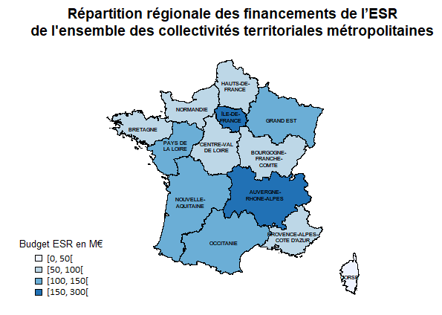
 | Financement moyen ESR sur la periode 2018 - 2021 (en Md€)
AUVERGNE-RHONE-ALPES | 169
BOURGOGNE-FRANCHE-COMTE | 57
BRETAGNE | 88
CENTRE-VAL DE LOIRE | 73
CORSE | 19
GRAND EST | 122
HAUTS-DE-FRANCE | 70
ILE-DE-FRANCE | 268
NORMANDIE | 59
NOUVELLE-AQUITAINE | 111
OCCITANIE | 116
PAYS DE LA LOIRE | 114
PROVENCE-ALPES-COTE D'AZUR | 81

Données moyennes sur 2018-2021.
Source : MESRI-SIES, enquête annuelle sur le financement de la recherche (R&T) et de l'enseignement supérieur (ES&VE) par les collectivités territoriales 2021.
Champ : France métropolitaine ; conseils régionaux, départementaux et assimilés, EPCI à financement propre d'une population totale de plus de 50 000 habitants, communes de plus de 30 000 habitants. D’autres collectivités ciblées sur les thématiques R&T et ES&VE par les partenaires du SIES sont également interrogées.

